Feuil1
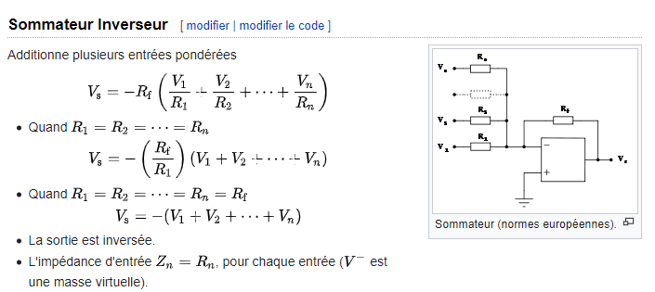
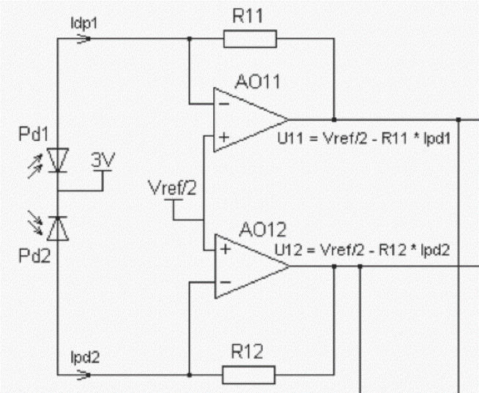
Désignation | Nom | Valeur | Unité
courant nominal LED | IL | 20 | mA
courant Idiff photodiodes | Sp | 0.021 | uA/um
courant max photodiodes | IpMax | 3.2 | uA
course mécanique | Zmax | 300 | um
rigidté partie mécanique | r | 1.32 | g/um
précision poids demandée | p | 0.08 | g

résolution géom demandée | p/r | 0.061 | um
résolution Idiff demandée | Sp*p/r | 0.001 | uA

tension de référence | Vef | 0 | V
courant Photodiode1 | Idp1 | 3.2 | uA
courant Photodiode2 | Idp2 | 0 | uA
tension ref | Vref | 3.3 | V
résistance R11 | R11 | 500000 | Ohm
résistance R12 | R12 | 500000 | Ohm
tension sortie AO11 | U11 | 1.6 | V
tension sortie AO12 | U12 | 0 | V
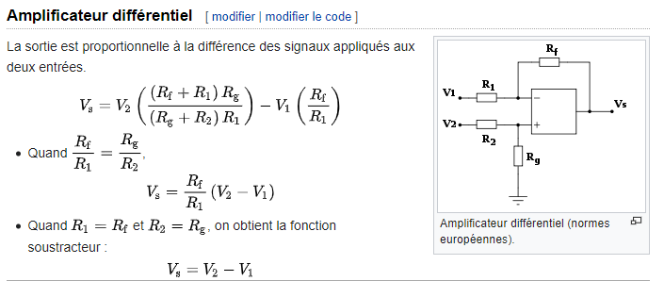
tension somme | Usum | 1.6 | V
tension diff | Udiff | -1.6 | V

